Tabele zbiorcze
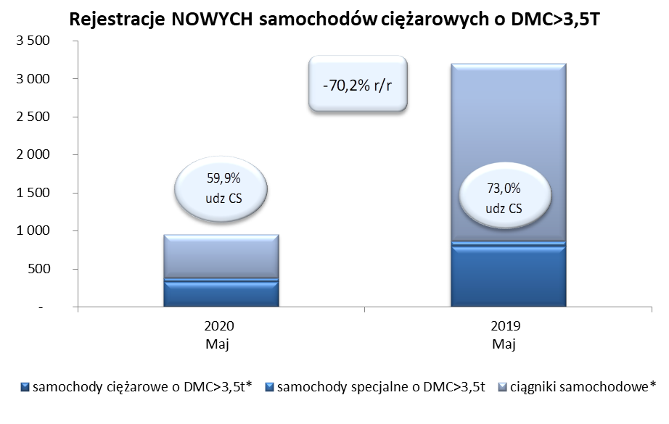
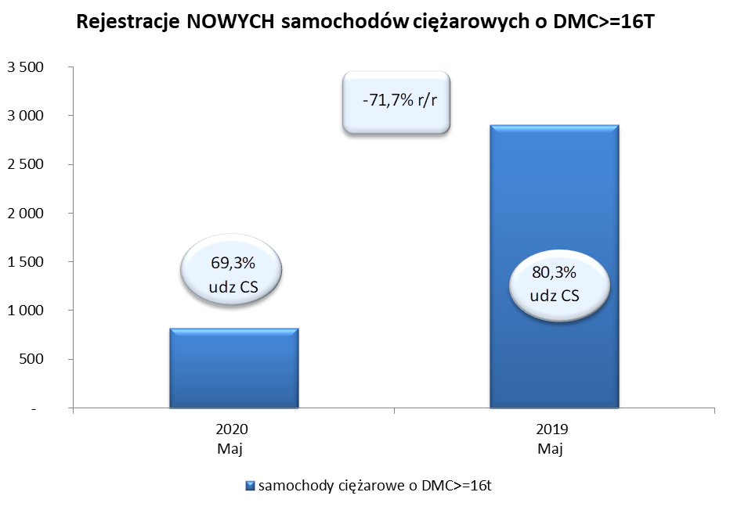
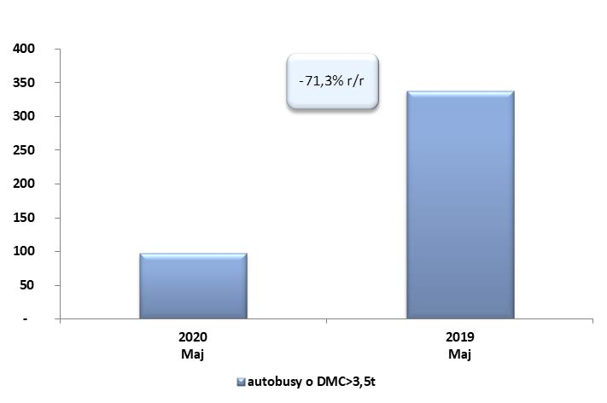
PZPM na podstawie danych CEP (MC) |  |  |  |  |  | 04/06/2020
 |  |  |  |  |  | sztuki
PIERWSZE REJESTRACJE NOWYCH POJAZDÓW UŻYTKOWYCH O DMC>3,5T
 | 2020 Maj | 2019 Maj | % zmiana r/r | 2020 Sty - Maj | 2019 Sty - Maj | % zmiana r/r
SAMOCHODY CIĘŻAROWE - RAZEM | 951 | 3,196 | -70.2% | 6,589 | 13,475 | -51.1%
samochody ciężarowe o DMC>3,5t* | 333 | 799 | -58.3% | 1,794 | 2,846 | -37.0%
samochody specjalne o DMC>3,5t | 48 | 64 | -25.0% | 284 | 271 | 4.8%
ciągniki samochodowe* | 570 | 2,333 | -75.6% | 4,511 | 10,358 | -56.4%
AUTOBUSY - RAZEM | 97 | 338 | -71.3% | 553 | 1,142 | -51.6%
RAZEM POJAZDY UŻYTKOWE | 1,048 | 3,534 | -70.3% | 7,142 | 14,617 | -51.1%
*/ Nie uwzgledniono rejestracji własnych marek krajowych producentów

